報告書
（様式）AFC20220720
異常処置報告書 |  |  |  |  |  |  |  |  | 旭化成ファインケム（株）
 |  |  |  | 確認 | 確認 | 許可 |  |  | 作成
件名 | チャージホッパーアクリル板亀裂 |  |  |  |  | 課長 | 係長 | 職長 | 甲斐（忠）
発生日時 | 2023-05-23 | 工程 | 共通
'23.5.24
2023.05.24
発見者 | 甲斐 忠重 | 応援者 | 吉田 職長
異常内容 |  | 原因（推定） |  | 対応
5/23 午前3：00 H-3工場１F包装場でチャージホッパーのアクリル板を目視で確認した時にアクリル板上部に亀裂が出来ている事を発見した。 アクリル板の亀裂箇所にリークチェックを行うと洩れが生じている事が分かった。（系内は窒素にて微加圧状態） |  | アクリル板の交換を定期的に行っていなかった事により経年劣化により万力にて締結箇所に亀裂が入ったと推測する。 |  | 1）5/23 午前3：10 職長へ連絡。 担当者より連絡を受け確認したところ、万力での締結箇所に約50mm程の亀裂があった。リークチェッカーにて洩れ確認を行った所洩れが確認できた。亀裂が酷くなる可能性もあったので下手に触らないで工事依頼の提出と亀裂箇所の管理強化を指示。設備技術部へ応急処置の依頼を行った。 2）5/23 日勤での対応 ①設備技術部へ状況の確認。 応急処置として、アクリル板亀裂箇所にコーキング剤の添付対応にて亀裂箇所を塞いでもらう。 ②SUS板補強アクリル板の工事依頼実施。 粉砕工程を停止し工事依頼にてアクリル板更新工事を行う予定となった。 万力での固定が適しているのか検討ください。 AB作成（5/23） 基本的に同じ仕様で作成するが、固定しているシャコマンの形状変更とアクリル板の破損防止対策も加えて作成。

コメント | アクリル板の更新が完了するまでは、粉砕室内の酸素濃度の監視強化をお願いします。チャージホッパー内も微加圧であれば、アクリル板の仕様（耐圧）も確認し更新してください。

フロー
H-3工程フロー図

PCV-12
OE-22
露点計

系内酸素
濃度計

ﾚｼｰﾊﾞｰﾀﾝｸ
HT-92

PiC-10
PA-10
Z
排風機
HB-20
PIC-10
〔10〕

PCV-10
OCV-22
ﾊﾞｸﾞﾌｨﾙﾀｰ
HF-14

ﾀﾞｽﾄﾌｨﾙﾀｰ
HF-15

〔5〕
ｱｰﾁﾌﾗｯｸｽ
漏れ箇所
（アクリル板亀万力締め付け箇所裂有）

〔1〕

製品ﾎｯﾊﾟｰ
HT-94
ﾌｨｰﾄﾞﾎｯﾊﾟｰ
HT-110
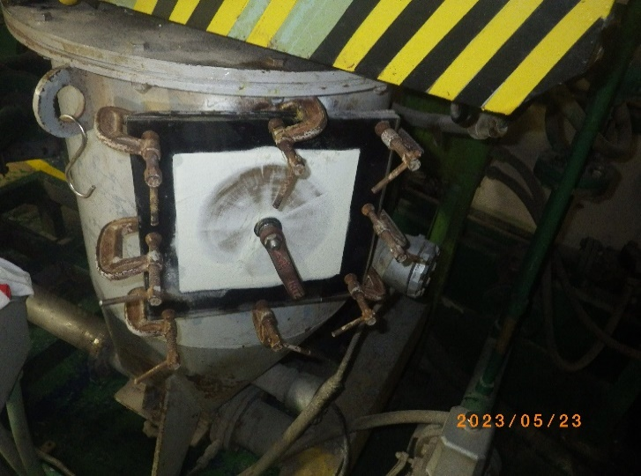
ｻｲﾚﾝｻｰ

ﾙｰﾂﾌﾞﾛｱｰ
HA-09

PIC-1
ｽｸﾘｭｰﾌｨｰﾀﾞｰ
HZ-26

①

〔9〕
〔8〕
WﾀﾞﾝﾊﾟｰR/V
HZ-19
〔4〕
〔3〕
②
Z
PIC-1
微粉砕機
HH-01
〔2〕

PCV-1
ﾁｬｰｼﾞﾎｯﾊﾟｰ
Z
〔6〕
供給ｽｸﾘｭｰ
HL-151

⑮
窒素ｺﾝﾌﾟﾚｯｻｰ
HA-10

〔7〕

⑬

⑭

